かもめエンジニアリング株式会社
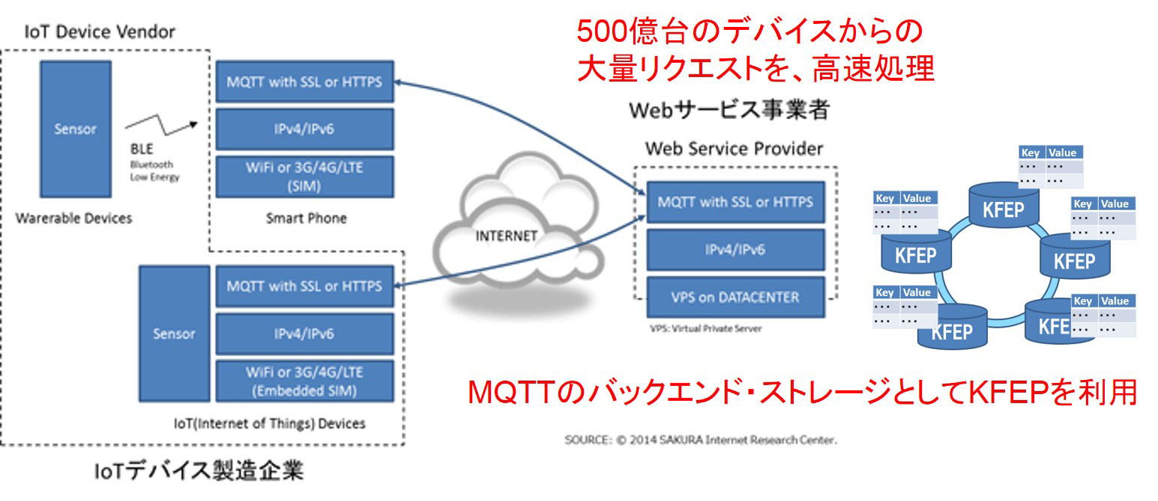

IoT、M2M時代を支えるプロトコル「MQTT」(Message Queueing Telemetry Transport )の「Message Queueing」とは、送信側が送るデータをデータ領域に一旦保持しながら、
受信側の処理が完了するのを待たずに次の処理へ移る方式です。
また「Telemetry Transport」とは遠隔測定用の通信を意味し、遠隔にあるセンサーやデバイスなどが収集したデータを、
受信側の処理状況を気にせず効率よく送信することができるプロトコルです。

「MQTT」は一方向、1対1の通信のみでなく、双方向、1対多の通信が可能でありながら、プロトコルヘッダが小さくなっています。
例えば、HTTPと「MQTT」のヘッダサイズを比べると「HTTP：50バイト～」に対して、「「MQTT」：2バイト～」となります。「
MQTT」は、その軽量さから、バッテリーの消費を抑えたいモバイル向けの通信に適しています。
また「MQTT」のトラフィックは、HTTPに比べると10分の1になります。すなわち通信量やCPU負荷、電力消費量などを、従来の10分の1に抑えることができるのです。

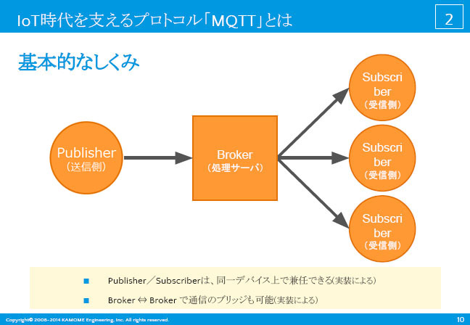

■Mosquitto

-オープンソースの「MQTT」フレームワーク

-Intel超小型コンピュータ「Edison」にも組み込まれている

/solution/iot-mqtt/mosquitto

Mosquitto（モスキート）とは、MQTTのオープンソース実装

Mosquitto（モスキート）は、パブリッシュ/サブスクライブ(Publish/Subscribe)型のメッセージングプロトコルである
「MQTT」(Message Queueing Telemetry Transport ：エムキュウティティー)における、ブローカー（サーバ側）のオープンソース実装です。
BSDがライセンスで公開されており、MQTT V3.1 / v3.1.1のブローカー機能を提供します。

RedHat Enterprise Linux、CentOS、Ubuntu、OpenSUSE、を始めとした主要なLinuxディストリビューションの他、Windowsでも動作します。
また、ラズベリーパイなどの小型のコンピュータでも動作します。

かもめエンジニアリング株式会社（KAMOME Engineering, Inc.）

github
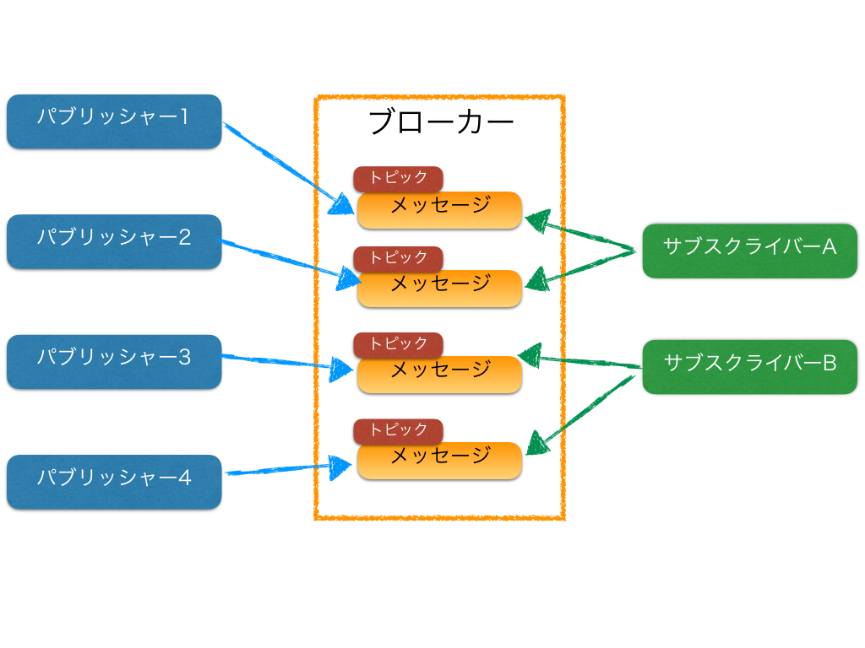

MQTTを使った通信は、パブリッシャー、ブローカー、サブスクライバーの３要素によって成り立っている。

パブリッシャー
ブローカーに向けてメッセージを送信する側のプログラム。
ブローカー
パブリッシャーから受け取ったメッセージを保管し、サブスクライバーへ受け渡す仲介役
メッセージが正常に送信されたか、受信されたかのステータスを管理する役割も担う
サブスクライバー
ブローカーからメッセージを受信する側のプログラム

http://qiita.com/shohei1913/items/b355ad7d1bb27141176b

QoS
MQTTは不安定な通信環境でのメッセージのやりとりを担保するための仕組みとして、QoS(Quality of Service)という仕組みが備わっている。
QoSはパブリッシャーとブローカー間、ブローカーとサブスクライバー間でそれぞれ設定するものであるため、各通信で異なったQoSのレベルを設定することも可能である。

ここでは、MQTT Version 3.1.1の仕様に基づいて、QoSの仕組みを整理する。

QoSのレベル
QoS 0
メッセージは最高1回配信されるが、送信先に届くかどうかは保証されない
QoS 1
メッセージは少なくとも１回配信され、送信先への到達が保証されるが、重複して送信される可能性がある
QoS 2
メッセージは過不足なく１回のみ送信先への到達が保証される
QoSの担保方法
QoS 1

QoS1ではメッセージは少なくとも1回配信されることが保証される。例えば、パブリッシャーとブローカー間の通信において、パブリッシャーがQoS1を設定した場合、
メッセージを受け取ったブローカーはPUBACKというパケットをヘッダーに付与し、パブリッシャーにレスポンスメッセージを送る。
パブリッシャーは一定時間内にPUBACKを受け取らなかった場合、メッセージが正常に配信されなかったと判断し同一のメッセージを再送する。

イメージ
1. パブリッシャー -----PUBLISH----> ブローカー
2. パブリッシャー <----PUBACK------ ブローカー

QoS 2

QoS2はMQTTで設定できる最も高いレベルでの通信保証の仕組みで、必ず1回のメッセージの配信が保証される。
パブリッシャーとブローカー間の通信において、パブリッシャーがQoS2を設定した場合、ブローカーはPUBLECというパケットをヘッダーに付与し、
パブリッシャーにレスポンスメッセージを送る。同時にPUBLECに付与したパケットIDをブローカー内に保持する。
パブリッシャー側は、ブローカーからPUBLECを受信するとPUBRELというパケットをヘッダーに付与し、
ブローカーにレスポンスメッセージを送る。そして最後にブローカーはPUBRELを受け取った際に保持していたPUBRECのパケットIDも削除し、
すべての通信が正常に完了したことをPUBCOMPというパケットをヘッダーに含めてレスポンスする。パブリッシャー側もPUBCOMPを受け取ったことにより、
保持していたすべての情報を破棄し通信プロセスを完了する。

各メッセージが通信の途中で失われ、メッセージの送信者が一定時間内にレスポンスを受け取れなかった場合、そのメッセージの送信者が最後に送ったメッセージを再送する。

QoS1との違いは、通信が失われた場合の再送メッセージが、最初に送ったPUBLISHメッセージではなく、各プロセス段階で送られるPUBRECやPUBRELであること。
この仕組みによって一つのPUBLISHメッセージが過不足なく1回のみ送信先へ配送されることを保証している。

イメージ
1. パブリッシャー -----PUBLISH----> ブローカー
2. パブリッシャー <----PUBREC------ ブローカー
3. パブリッシャー -----PUBREL-----> ブローカー
4. パブリッシャー <----PUBCOMP----- ブローカー

QoSの注意点
QoSはパブリッシャーとサブスクライバーの通信保証を行うものではない

QoSはあくまでパブリッシャーとブローカー、ブローカーとサブスクライバーとのメッセージ配信を保証するものである。そのため、
パブリッシャーがQoS2を設定してメッセージを配信したとしても、それはサブスクライバーに過不足なく1回配信が保証されるものではない。
サブスクライバーに過不足なく1回配信されるためには、パブリッシャーとサブスクライバーの両者がQoS2を指定する必要がある。

PacketIDは各クライアント毎にユニークであり、有限である。

QoS1のPUBACKや、QoS2のPUBREC、PUBREL、PUBCOMPにおいて、ヘッダーに付与されるパケットIDは通信を行っている各クライアントごとにユニークである。
また、その空間はヘッダー部には8bitしかないため、最大で同時に65535のクライアントととしかメッセージ配信の保証はできないことに注意が必要。

ベストプラクティス
QoS0に向いている通信

通信環境が安定している
送信メッセージが失われても問題がない
送信メッセージサイズが小さく、通信間隔が短い
QoS1に向いている通信

あらゆるメッセージを受け取る必要があるとき
QoS2ほどのオーバーヘッドに耐えられないとき
QoS2に向いている通信

必須で1回のみの通信でなければならないという厳しい要件のとき

Retain機能
MQTTのメッセージやりとりはパブリッシュ/サブスクライブ型で行われ、各クライアントの通信をブローカーが仲介することとなるため、
パブリッシュ側から見た時に確実にサブスクライブ側へメッセージが伝達されることは保証されない。
また、パブリッシュ側がブローカーと接続しているか（生きているか）否かも、同様の理由でサブスクライブ側からは知ることができない。
このような欠点を補う機能として、Retainがある。

Retainとは
Retainとは、パブリッシュからブローカーに対して送られた最後のメッセージを保存しておく機能で、パブリッシュ側がメッセージを送る際にフラグをセットすることで実現される。
サブスクライバ側はブローカーに接続した際に、Retainされたメッセージを受け取ることができる。

Retainの範囲
Retainは一つのTopicに対してユニークとなるため、同一のTopicでメッセージが複数送られた場合は、最後のメッセージが保存される
サブスクライバ側はTopicに対して完全一致、部分一致、前方一致の全ての取得方法を指定可能
Retainされたメッセージはクライアント側から明示的な指示がない限りは残り続ける
Retainの活用方法
通信が不安定な状況での一斉配信
サブスクライブ側のクライアントが常にブローカーと接続できない場合に、接続可能となった段階でメッセージを受け取る
サブスクライバー側の死活管理
パブリッシャ側が一定期間置きにメッセージを送る仕様であった場合に、サブスクライバ側がRetainされたメッセージの送信時刻と現在時刻を比較することで、
パブリッシャ側の状態を推測することが可能
Last Will And Testament (LWT)
MQTTは不安定な通信環境を前提として作られたプロトコルなため、予め設定をしておくことで各クライアントとブローカー間の接続が異常に終了した場合に、
そのTOPICを受信しているサブスクライバに対して異常終了したことを一斉に伝える機能として、LWTが準備されている。

異常な通信終了とは
サーバーがI/Oエラーやネットワーク異常を検知した場合
クライアントとブローカーで通信が発生している際に、指定期間ないの応答がなくなった場合
明示的な通信終了を示すパケットを受け取らずに接続が終了した場合
プロトコルエラーでサーバーのネットワーク接続が終了した場合
MQTT と TLS
MQTTの通信は暗号化されていない。セキュアな環境で通信を行うための方法として、多くのMQTTブローカーはTLSによる通信手段を準備している。
一般的には8883ポートがTLS用のデフォルトポートとなっている。
MQTTブローカーへの接続に対しては、ユーザー名とパスワードを使った認証も可能であるが、よりセキュアに通信を行いたい場合は、TLSを使ったほうがよい。

https://github.com/eclipse/mosquitto

https://github.com/ShoheiMitani/mqtt

mqtt-config.yaml

broker: "tcp://localhost:1883"
publish:
topic: "top/second/third"
qos: 2
clientId: "Publisher01"
subscribe:
topic: "top/second/third"
qos: 2
clientId: "Subscriber01"

実行してみる
1. ブローカーの起動
ターミナルからmosquittoとコマンドを実行。コンソールに以下の内容が表示されたらok。

1463851949: mosquitto version 1.4.8 (build date 2016-02-14 11:22:37-0800) starting
1463851949: Using default config.
1463851949: Opening ipv4 listen socket on port 1883.
1463851949: Opening ipv6 listen socket on port 1883.
2. パブリッシャーからのメッセージ送信
Publisherのメインクラスを実行。Githubにあるサンプルプログラムはgradleを使っているので、以下のタスクを実行することで、メッセージを送信することが可能。

gradle -q publish
コンソールログに以下の内容が出力される。

[main] INFO mqtt.publish.MqttPublisher - Connecting to broker: tcp://localhost:1883
[main] INFO mqtt.publish.MqttPublisher - Connected and publishing message: qos -> 1, message -> Message from Mqtt Publish Sample
[main] INFO mqtt.publish.MqttPublisher - Message published and Disconneting broker
[main] INFO mqtt.publish.MqttPublisher - Disconnected
2行目から3行目にかけてメッセージが正常に送信されたことが出力されている。

その結果、ブローカーを実行したコンソール上には

463852292: New client connected from 127.0.0.1 as Publisher01 (c0, k60).
1463852292: Client Publisher01 disconnected.
と出力されており、ブローカー側から見てもパブリッシャーから接続があったことがわかる。

サブスクライバーのメッセージ受信
最後にサブスクライバーのメインクラスを実行する。こちらもサンプルプログラムでは以下のタスクを実行する。

gradle -q subscribe
すると以下のログが出力される。

[main] INFO mqtt.subscribe.MqttSubscriber - Connecting to broker: tcp://localhost:1883
[main] INFO mqtt.subscribe.MqttSubscriber - Connected and subscribing message: qos -> 1, topic -> top/second/third
[MQTT Call: Subscriber01] INFO mqtt.subscribe.MqttSubscriber - Message arrived
[MQTT Call: Subscriber01] INFO mqtt.subscribe.MqttSubscriber - Topic:
[MQTT Call: Subscriber01] INFO mqtt.subscribe.MqttSubscriber - Message: Message from Mqtt Publish Sample
[main] INFO mqtt.subscribe.MqttSubscriber - Please press any key if you would disconnect to broker.
下から2行目にパブリッシャー側から送られたメッセージが出力されている。

サブスクライバーのコンソールで何かキーを打って、プログラムを終了させると、ブローカー側のコンソールログには以下のように出力される。

1463852522: New client connected from 127.0.0.1 as Subscriber01 (c0, k60).
1463852666: Client Subscriber01 disconnected.

pythonバージョン
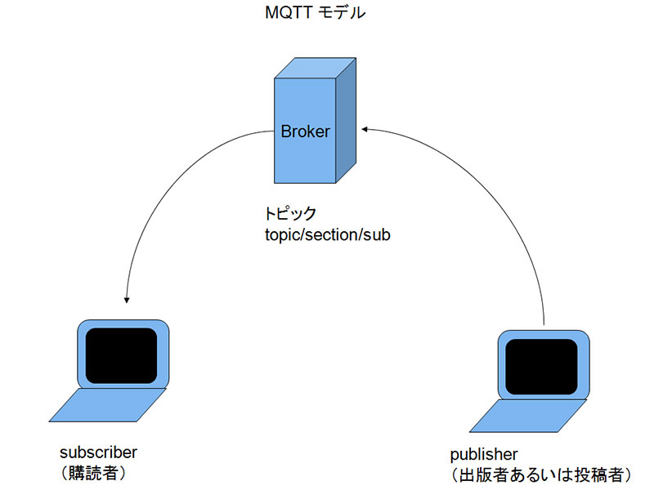

https://librabuch.jp/blog/2015/09/mosquiito_paho_python_mqtt/

Mosquiito の導入

MQTT の broker として Mosquitto を利用します。

Mosquitto
Ubuntu へのインストール手順を示します。apt-get で導入できるバージョンは MQTT の v3.1.1 に対応していない古いバージョンため、ソースからインストールします。

# 依存ライブラリの導入
apt-get install gcc make g++ uuid-dev libssl-dev libc-ares-dev

# ソースからインストール
cd /usr/local/src
sudo wget http://mosquitto.org/files/source/mosquitto-1.4.3.tar.gz
sudo tar zxvf mosquitto-1.4.3.tar.gz
cd mosquitto-1.4.3
sudo make && make install

# 起動
mosquitto
最低限利用するだけなら設定変更は必要ありません。正常に起動すると port1883 で Listen します。

Publisher の用意

メッセージを送る Publisher を用意します。パッケージとして paho-mqtt を利用します。

paho-mqtt 1.1 : Python Package Index
paho-mqtt は pip インストール可能です。Python 3.4.3 で動作確認済みです。

pip install paho-mqtt
Publisher を用意します。

from time import sleep
import paho.mqtt.client as mqtt

host = '127.0.0.1'
port = 1883
topic = 'iktakahiro/a'

# インスタンス作成時に protocol v3.1.1 を指定します
client = mqtt.Client(protocol=mqtt.MQTTv311)

client.connect(host, port=port, keepalive=60)

for i in range(3):
client.publish(topic, 'ham')
sleep(0.2)

client.disconnect()
スクリプト pub.py を実行してみて、mosquitto をフォアグラウンドで実行しているコンソールに以下のように表示されていれば接続できていると思われます。

1441422450: New client connected from 10.0.2.2 as paho/1F1DC7CD0CC085DF16 (c1, k60).
1441422451: Client paho/1F1DC7CD0CC085DF16 disconnected.
Subscriber の用意

Publisher が送ったメッセージを受け取る Subscriber を用意します。

import paho.mqtt.client as mqtt

host = '127.0.0.1'
port = 1883
topic = 'iktakahiro/a'

def on_connect(client, userdata, flags, respons_code):
print('status {0}'.format(respons_code))

client.subscribe(topic)

def on_message(client, userdata, msg):
print(msg.topic + ' ' + str(msg.payload))

if __name__ == '__main__':

# Publisherと同様に v3.1.1を利用
client = mqtt.Client(protocol=mqtt.MQTTv311)

client.on_connect = on_connect
client.on_message = on_message

client.connect(host, port=port, keepalive=60)

# 待ち受け状態にする
client.loop_forever()
topic は Publisher で利用したものと揃えておきます。on_connect() や on_message() は Callback関数で、状況に応じて呼び出されます。

動作確認

sub.py を実行後に、pub.py を実行します。sub.py を実行した側のコンソールに以下のように表示されていれば成功です。

status 0
iktakahiro/a:b'ham'
iktakahiro/a:b'ham'
iktakahiro/a:b'ham'

